피어나는 연무
[패시브 스킬] 피어나는 연무

기획 의도 |  |  |  |  곰방대로 적을 타격하여 연무가 발생하는 캐릭터 컨셉을 강화합니다.
 |  |  |  |  지속적으로 파티의 안정성을 높여주는 스킬입니다.
스킬 설명 |  |  |  | 자신의 턴 종료 시 아군 전체에게 2턴 동안 지속되는 보호막을 부여합니다. 보호막의 수치는 해당 턴에 적을 성공적으로 타격한 횟수와 자신의 최대 체력에 비례합니다. 이미 [피어나는 연무] 스킬로 부여된 보호막이 있을 경우, 기존 보호막은 사라지고 새롭게 부여합니다.

데이터
스킬 id |  |  |  | 10000 |  |  | 스킬 이름 |  |  | 피어나는 연무 |  | 재사용 대기 시간 | - | 속성 | 물
캐릭터 코드 |  |  |  | 100 |  |  | 아이콘 리소스 |  |  | da_skill_0_icon.png |  | 이펙트 1 | da_skill_0_vfx_0 | 이펙트 2 | da_skill_0_vfx_1

스킬 연출 (30 fps 기준)
총 30 frame
frame |  | 0 |  |  | 15 |  |  |  | 30
이펙트 |  | 이펙트 1 |  |  |  | 이펙트 2
효과 |  |  |  |  |  |  |  | 1

 | (모션없이 이펙트 연출만 있는 스킬. 전투 IDLE 상태에서 진행)

 | 이펙트 1 |  | 곰방대에서 연무가 뿜어져 나와 아군을 향해 빨려 들어 갑니다. |  |  |  |  |  |  | 이펙트 2 | 아군의 몸 주변에 연무가 일렁인 후 사라집니다.

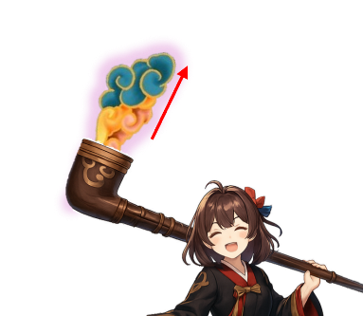

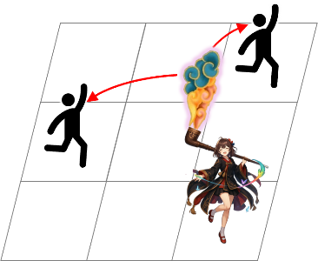
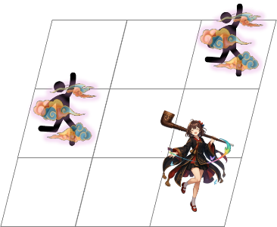

<인게임 시점>
<인게임 시점>

스킬 효과
효과 1 |  |  | 보호막
아군 전체, 2턴간 유지
자신 최대 체력의 {4*N}% (N: 해당 턴에 타격한 횟수)

